Tuần 27 Chung
CÔNG TY TNHH THỰC PHẨM MẠNH YẾN |  |  |  | CỘNG HÒA XÃ HỘI CHỦ NGHĨA VIỆT NAM
Đ/c: 91 Yết Kiêu - P.Tân Hưng - TP Hải Phòng |  |  |  | Độc lập - Tự do - Hạnh phúc
SĐT: 0374.116.906 - Ms Yến
THỰC ĐƠN BÁN TRÚ NĂM HỌC 2025 - 2026
Tuần 27 (từ ngày 16/03/2026 đến ngày 20/03/2026)
Thứ/ngày | STT | Món ăn | Diễn giải | Định lượng(gr) | Đơn giá | Thành Tiền | Chi phí phụ |  | TỔNG
Thứ 2/16-03/2026 | 1 | Thịt băm rang | Thịt sấn mông vai | 64 | 125,000 | 8,000 | Chất đốt | 1,000
 | 2 | Trứng rán | Trứng vịt | 40 | 60,000 | 2,400 | Nhân công | 2,000
 | 3 | Canh mồng tơi cà ra | Mồng tơi | 30 | 18,000 | 540 | Thuế | 1,482
 |  |  | Cà ra | 7 | 155,000 | 1,085 | Khấu hao | 300
 | 4 | Cơm trắng | Gạo tẻ | 110 | 19,000 | 2,090
 | 5 |  | Rau thơm | 2.95 | 35,000 | 103
 | 6 |  | Gia vị các loại | 10 | 100,000 | 1,000
 |  | Tổng |  |  |  | 15,218 |  | 4,782 | 20,000
Thứ/ngày | STT | Món ăn | Diễn giải | Định lượng(gr) | Đơn giá | Thành Tiền | Chi phí phụ |  | TỔNG
Thứ 3/17-03/2026 | 1 | Thịt kho trứng cút | Thịt sấn mông vai | 55 | 125,000 | 6,875 | Chất đốt | 1,000
 |  |  | Trứng cút | 25 | 85,000 | 2,125 | Nhân công | 2,000
 | 2 | Đậu rán rim | Đậu rán | 50 | 32,000 | 1,600 | Thuế | 1,482
 | 3 | Canh rau cải nấu thịt | Rau cải | 30 | 17,000 | 510 | Khấu hao | 300
 |  |  | Thịt nạc xay | 7 | 125,000 | 875
 | 4 | Cơm trắng | Gạo tẻ | 110 | 19,000 | 2,090
 | 5 |  | Rau thơm | 4.08 | 35,000 | 143
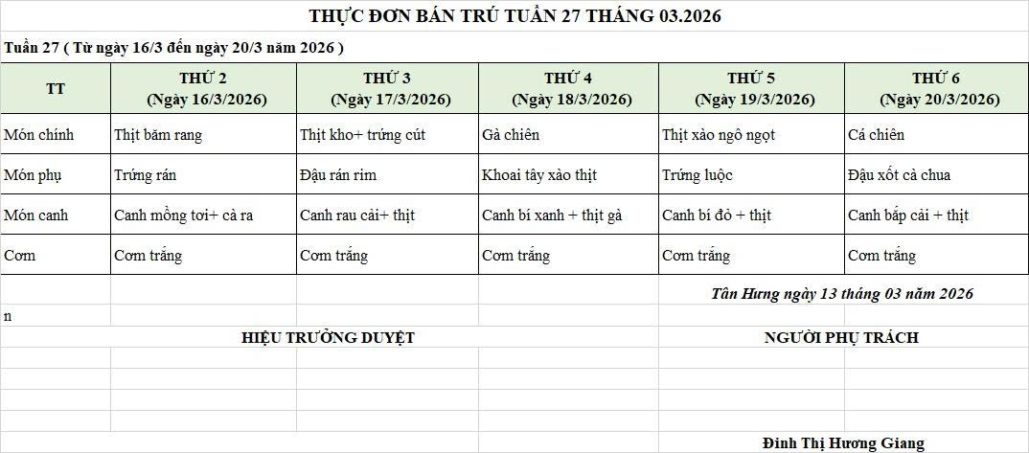
 | 6 |  | Gia vị các loại | 10 | 100,000 | 1,000
 |  | Tổng |  |  |  | 15,218 |  | 4,782 | 20,000
Thứ/ngày | STT | Món ăn | Diễn giải | Định lượng(gr) | Đơn giá | Thành Tiền | Chi phí phụ |  | TỔNG
Thứ 4/18-03/2026 | 1 | Gà chiên | Gà CN bỏ cđcc | 65 | 125,000 | 8,125 | Chất đốt | 1,000
 | 2 | Khoai tây xào thịt | Khoai tây cà rốt | 7 | 18,000 | 126 | Nhân công | 2,000
 |  |  | Thịt nạc xay | 35 | 60,000 | 2,100 | Thuế | 1,482
 | 3 | Canh bí xanh nấu thịt gà | Bí xanh | 30 | 18,000 | 540 | Khấu hao | 300
 |  |  | Gà CN bỏ cđcc | 7 | 155,000 | 1,085
 | 4 | Cơm trắng | Gạo tẻ | 110 | 19,000 | 2,090
 | 5 |  | Rau thơm | 4.35 | 35,000 | 152
 | 6 |  | Gia vị các loại | 10 | 100,000 | 1,000
 |  | Tổng |  |  |  | 15,218 |  | 4,782 | 20,000
Thứ/ngày | STT | Món ăn | Diễn giải | Định lượng(gr) | Đơn giá | Thành Tiền | Chi phí phụ |  | TỔNG
Thứ 5/19-03/2026 | 1 | Thịt xào ngô ngọt | Thịt nạc xay | 53 | 125,000 | 6,625 | Chất đốt | 1,000
 |  |  | Ngô ngọt | 40 | 20,000 | 800 | Nhân công | 2,000
 | 2 | Trứng luộc | Trứng gà | 50 | 60,000 | 3,000 | Thuế | 1,482
 | 3 | Canh bí đỏ nấu thịt | Bí đỏ | 50 | 17,000 | 850 | Khấu hao | 300
 |  |  | Thịt nạc xay | 6 | 125,000 | 750
 | 4 | Cơm trắng | Gạo tẻ | 110 | 19,000 | 2,090
 | 5 |  | Rau thơm | 2.95 | 35,000 | 103
 | 6 |  | Gia vị các loại | 10 | 100,000 | 1,000
 |  | Tổng |  |  |  | 15,218 |  | 4,782 | #NAME?
Thứ/ngày | STT | Món ăn | Diễn giải | Định lượng(gr) | Đơn giá | Thành Tiền | Chi phí phụ |  | TỔNG
Thứ 6/20-03/2026 | 1 | Cá chiên | Cá chiên | 70 | 125,000 | 8,750 | Chất đốt | 1,000
 | 2 | Đậu xốt cà chua | Đậu rán | 50 | 32,000 | 1,600 | Nhân công | 2,000
 |  |  | Cà chua | 8 | 20,000 | 160 | Thuế | 1,482
 | 3 | Canh bắp cải nấu thịt | Bắp cải | 35 | 18,000 | 630 | Khấu hao | 300
 |  |  | Thịt nạc xay | 7 | 125,000 | 875
 | 4 | Cơm trắng | Gạo tẻ | 110 | 19,000 | 2,090
 | 5 |  | Rau thơm | 3.24 | 35,000 | 113
 | 6 |  | Gia vị các loại | 10 | 100,000 | 1,000
 |  | Tổng |  |  |  | 15,218 |  | 4,782 | 20,000

 |  | HIỆU TRƯỞNG NHÀ TRƯỜNG |  |  |  |  | NGƯỜI LẬP
 |  | (Kí duyệt)

 |  |  |  |  |  |  | Đinh Thị Hương Giang

 |  | Tổng tiền | 100,000
 |  | 5 ngày | 5
 |  | thành tiền 1 suất | 20,000

